통합MP3
음성파일리스트
파일명 | 성별 | 음성내용
0000 | 남 | 안녕하세요 저는 다리가 6개 달린 6족 로봇입니다. 만나서 반갑습니다.
0001 | 여 | 차렷
0002 |  | 안녕하세요
0003 |  | 손흔들기
0004 | 상어 | 특별히할 행동이 정해진것이 없습니다.
0005 | 총 | 춤을 춰 볼까 합니다.
0006 | K-POP | 목 짧은 댄스라도 출까요
0007 |  | 경청해주셔서 대단히 감사합니다.
0010 | 남 | 안녕하세요
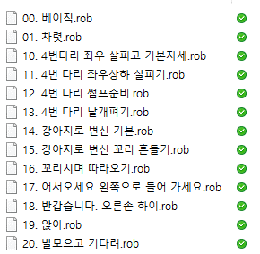
0200 |  | 전원을 끄고 대기모드로 들어갑니다.
0201 |  | 파워온
0211 |  | 휴머노이드는 일어섭니다.
0212 |  | 휴머노이드는 앉기로 합니다.
0213 |  | 네 다리 짐승종족 로봇은 주변을 살펴 보기로 합니다.
0214 | 여 | Welcome to MRT International
0215 |  | 제 왼쪽으로 안내해 드리겠습니다.
0216 |  | Goodday for you
0217 |  | 강아지로 변신 하겠습니다.
0218 |  | 따분할때는 좋은 음악과 함께 하기로합니다.
0219 |  | 또 오세요 가시는 길 안전하게 돌아가세요
1000 | 남 | 0시
1001
1002
1003
1004
1005
1006
1007
1008
1009
1010
1011
1012
1013
1014
1015
1016
1017
1018
1019
1020
1021
1022
1023
1024 |  | 24시
1025 |  | 시간을 알려드립니다.

1101 |  | 일
1102 |  | 이
1103 |  | 삼
1104 |  | 사
1105 |  | 오
1106 |  | 육
1107 |  | 칠
1108 |  | 팔
1109 |  | 구

1110 |  | 십
1120 |  | 이십
1130 |  | 삼십
1140 |  | 사십
1150 |  | 오십

1199 |  | 분
2000 |  | 휴머노이드응은 다중 MCU를 이용한 |  |  | 할 수 있는일
2001 |  | 아두이노기반 오픈 |  |  | 4개의레이어
2002
2003 |  | 앞으로 레이어 4에서 다루게 될

2101 |  | 레인코트
2102 |  | 그런사람또없을테죠
2103 |  | 타임-제예
2104 |  | 더스트인더윈드
2105 |  | 씰드위드어키스
2106 |  | 데스빼라도
2107 |  | 아이빌리브
2108 |  | 코얼스 룩킹인디아이즈오브럽
2109 |  | 어땠을까
2110 |  | 윌유스틸럽미

샤오산용 / 또는 진흥원용
음성번호 | 거리 | 내용 | Sec(이내) |  |  | 설명/프로그램
3000 |  | 엠이 정지 합니다. | 5
3001 |  | 엠이 준비 되었습니다. | 5
3002 |  | 주변이 어둡군요 날이 밝으면 다시 만나요 | 5
3003 |  | 다시 날이 밝았군요 | 5
3004 |  | 지금은 엠이 쉬는 시간입니다. | 5
사람을 처음 인식한 경우 음성만 그리고 사람을 인식했음을 나타냄
음성번호 | 거리 | 내용 | Sec(이내) |  |  | 설명/프로그램
3010 | 100이상150이하 | 가까이 오세요 | 5 |  |  | 모션은 없고 음성만
3011 | 50이상100이하 | 우리가 처음 만났나요? 저는 라인코어 엠이라고 합니다. | 5 |  |  | 갑자기 1미터 이내에 나타 났을때
3012 | 50이하 | 갑자기 다가오면 제가 놀래요 | 5 |  |  | 갑자기 50센티 이내에 나타 났을때

사람을 인식한 상태에서
3020 | 100이하일때 | 관심갖어줘서 고맙습니다. |  |  |  |  | 가까이 오고 있는것을 인지 할것인지 말것인지
 |  |  |  |  |  |  | 이때는 거리보다 시간으로 하는것이 낫겠네
3021 | 1초 | 반갑습니다. |  |  |  | 파워온 | 1번동작(자동임)
3022 | 7초 | 우리 인사해요.안녕하세요 |  |  |  | 인사 | 2번인사
3023 | 13초 | 멋진 춤 공연 할께요 |  | 혹은 인사후 계속 디텍티드 |  |  | 6번 총소리 나는 것 | 25초
3024 | 30초 | 마지막으로 귀여운 춤을 함께 추워 볼까요? |  | 혹은 6번총소리후에도 디텍티드 |  |  | 4번 아기상어 | 30초
3025 | 45초 | KPOP 관심있으세요? |  | 4번 아기상어 후에도 디텍티드 |  |  | 5번

3029 | 150이상일때 | 또 만나요 |  |  |  |  | 멀어져감

3000 | ~3027 | 중국어
3100 | ~3127 | 영어

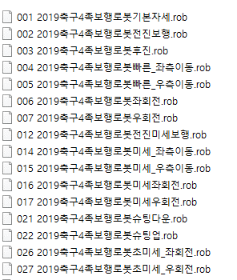
4족 축구로봇
음성번호 | 거리 | 내용 | Sec(이내) |  |  | 설명/프로그램
4001 |  | 축구로봇래뒤
4002 |  | 전진
4003 |  | 후진
4004 |  | 좌로이동
4005 |  | 우로이동
4006 |  | 좌회전
4007 |  | 우회전
4012 |  | 미세보행전진
4014 |  | 미세좌측이동
4015 |  | 미세우측이동
4016 |  | 미세좌회전
4017 |  | 미세우회전
4021 |  | 슛팅준비
4022 |  | 슛~~~~
4026 |  | 초미세좌회전
4027 |  | 초미세우회전

 | DRUMS
9801
9802
9803
9804
9805
9806
9807
9808
9809
9810
9811
9812
9813
9814
9815
9816
9817
9818
9819
9820
9821
9822

 | INSTRUMENTS
9823
9824
9825
9826
9827
9828
9829
9830
9831
9832
9833
9834
9835
9836
9837
9838
9839
9840
9841
9842
9843
9844
9845
9846
9847
9848
9849
9850
9851
9852
9853
9854
9855
9856
9857
9858
9859
9860
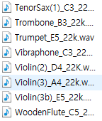
9861
9862
9863
9864
9865
9866
9867
9868

 | SOUNDS
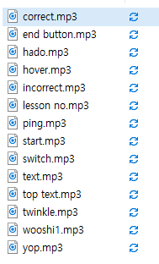
9901
9902
9903
9904
9905
9906
9907
9908
9909
9910
9911
9912
9913
9914

